Lot 1
 | LOT # | 1

ARTICLE : | Centre d'usinage CNC vertical - Matsuura MC 550vx

Type : | MC-550VX
Machine No : | 000113999
Date : | 2000 05
Voltage : | AC 200/220v ±10%
Frequency : | 50/60Hz ±1Hz Phase 3
Capacity : | 23 kVA 64A
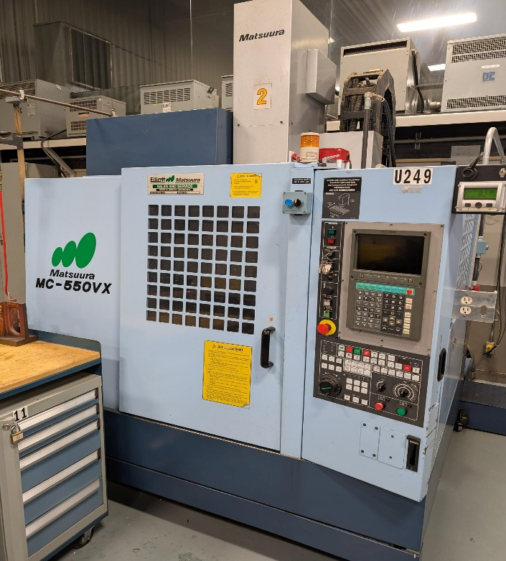
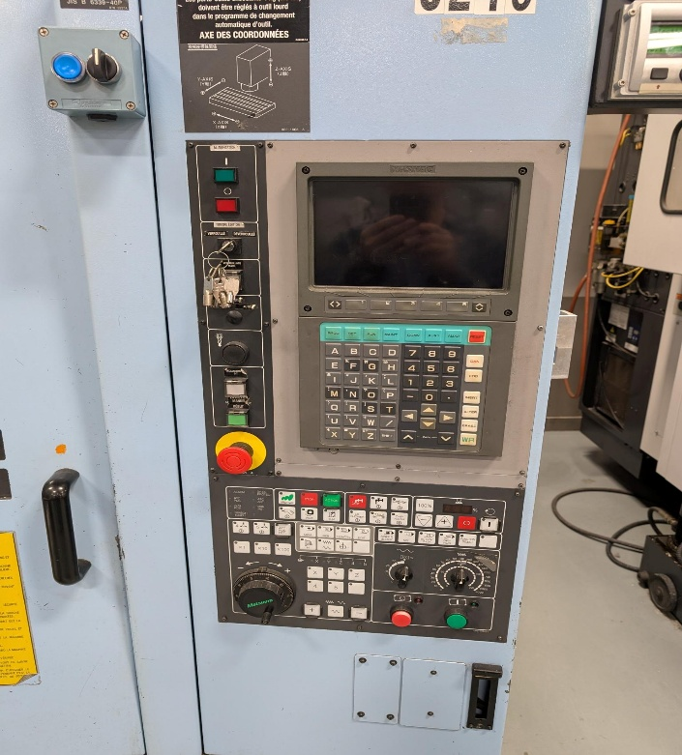
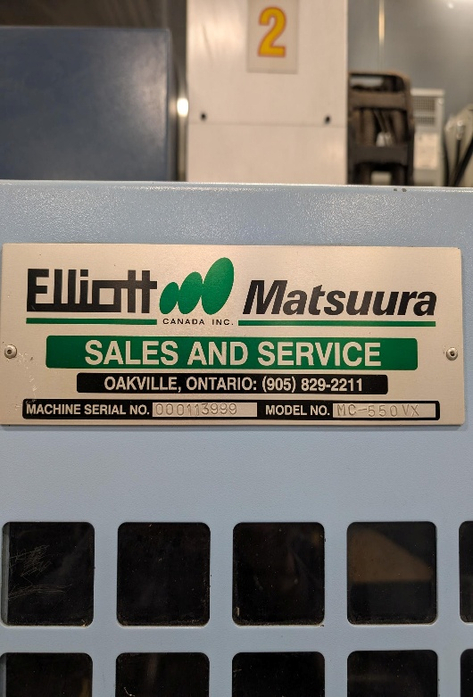

Nombre d'articles : | 1

Retour à la liste

Lot 2
 | LOT # | 2

ARTICLE : | Fraiseuse verticale à genou - Milling

Sér. No. : | Z 15 1 | Amp. : | 11.5
H.P. : | 10 | Ph. : | 3
Volts : | 600 | R.P.M. : | 1750
Cyc. : | 60 | Model : | 6T12-1

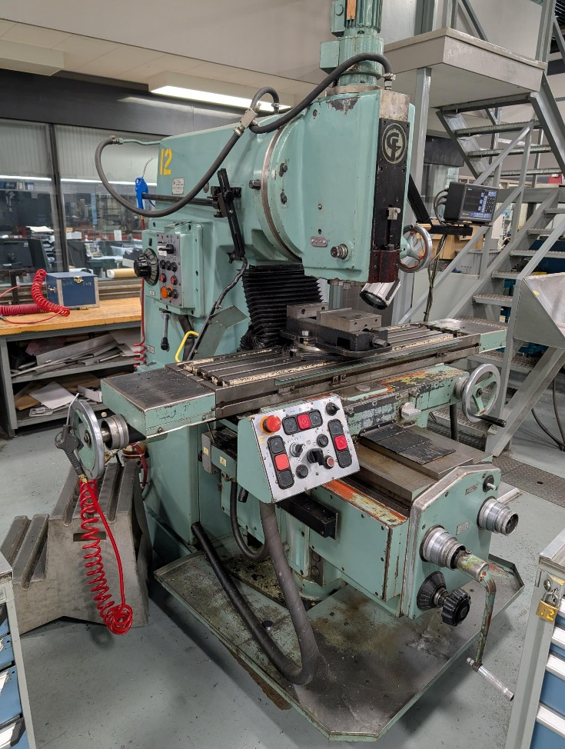
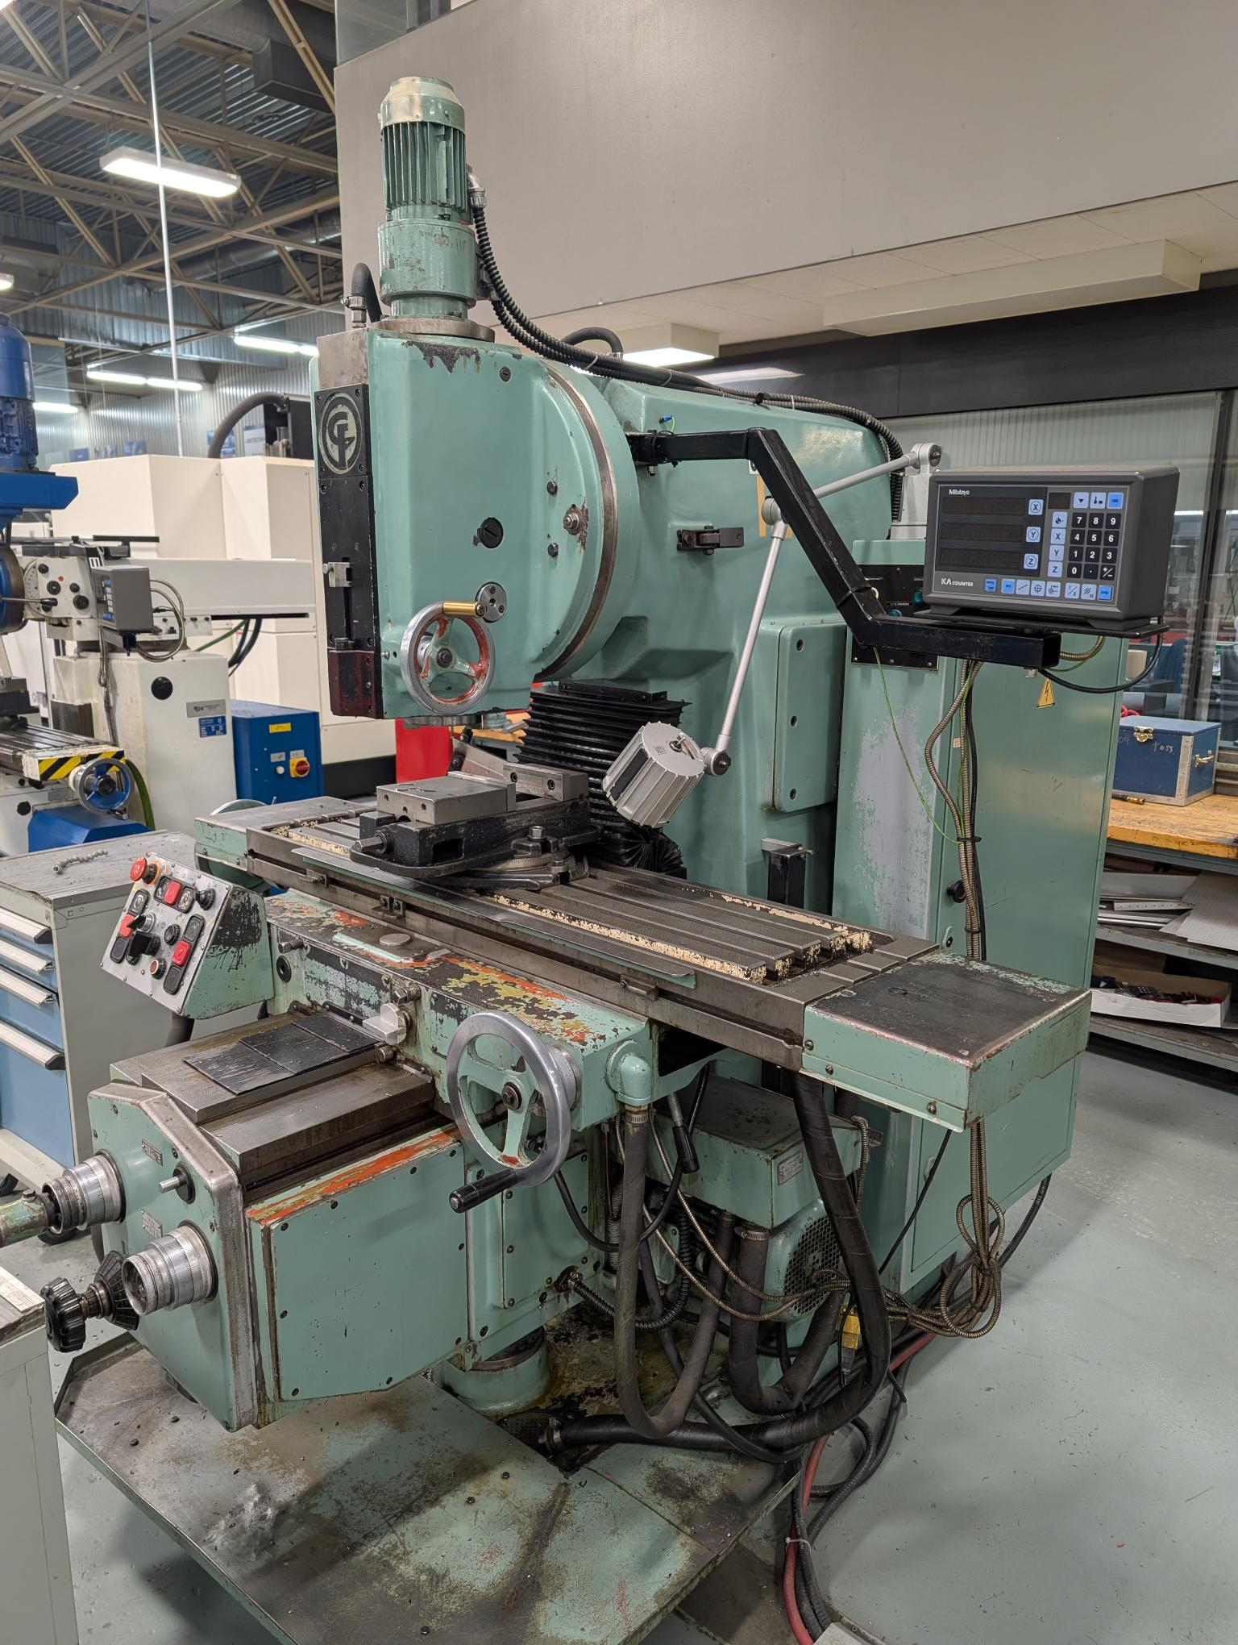
Nombre d'articles : | 1

Retour à la liste

Lot 3
 | LOT # | 3

ARTICLE : | Système de mesure tridimensionnelle (MMT) à commande numérique - Multutoyo Crysta Apex C 544

Code No. : | 191-238-2CSA
Sérial No. : | 31371111
Manufactured : | 2008/6
Cyc. : | 60

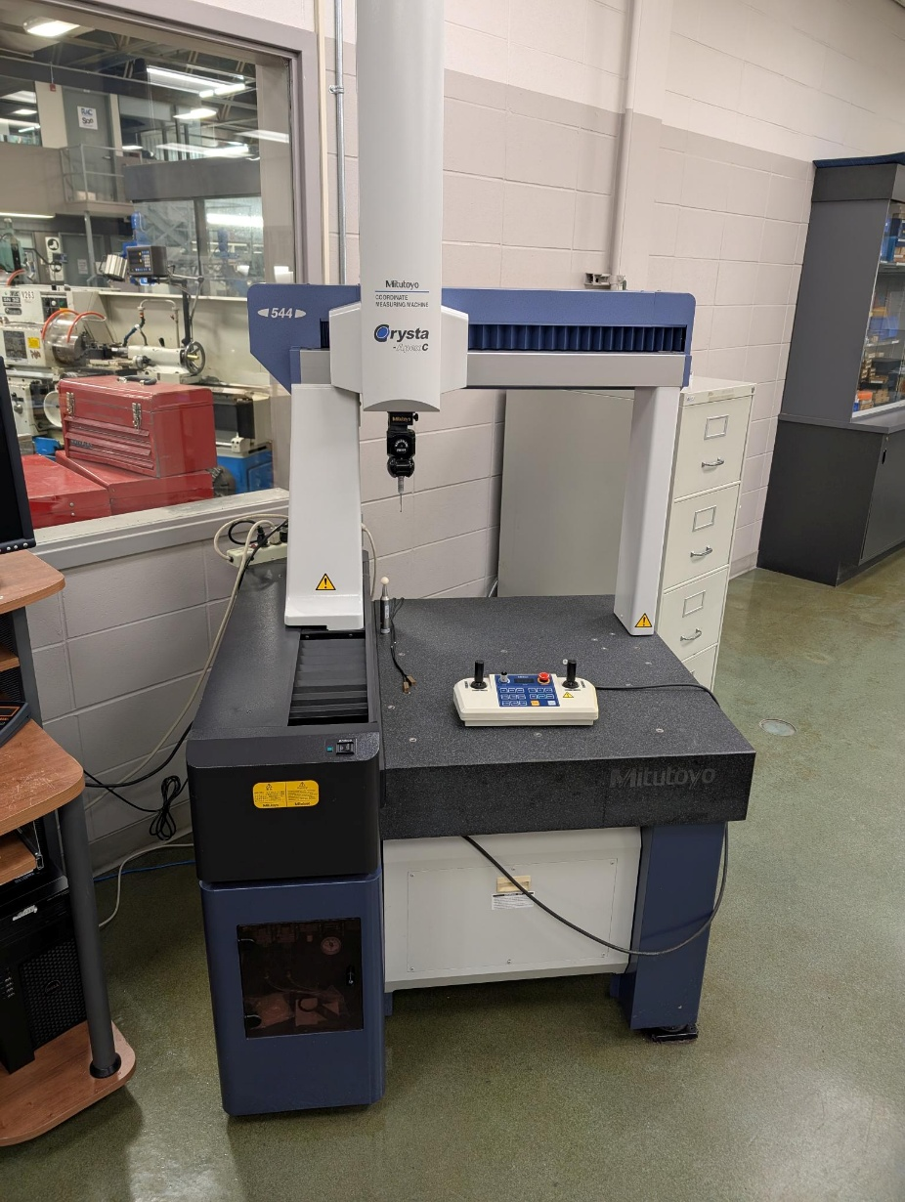
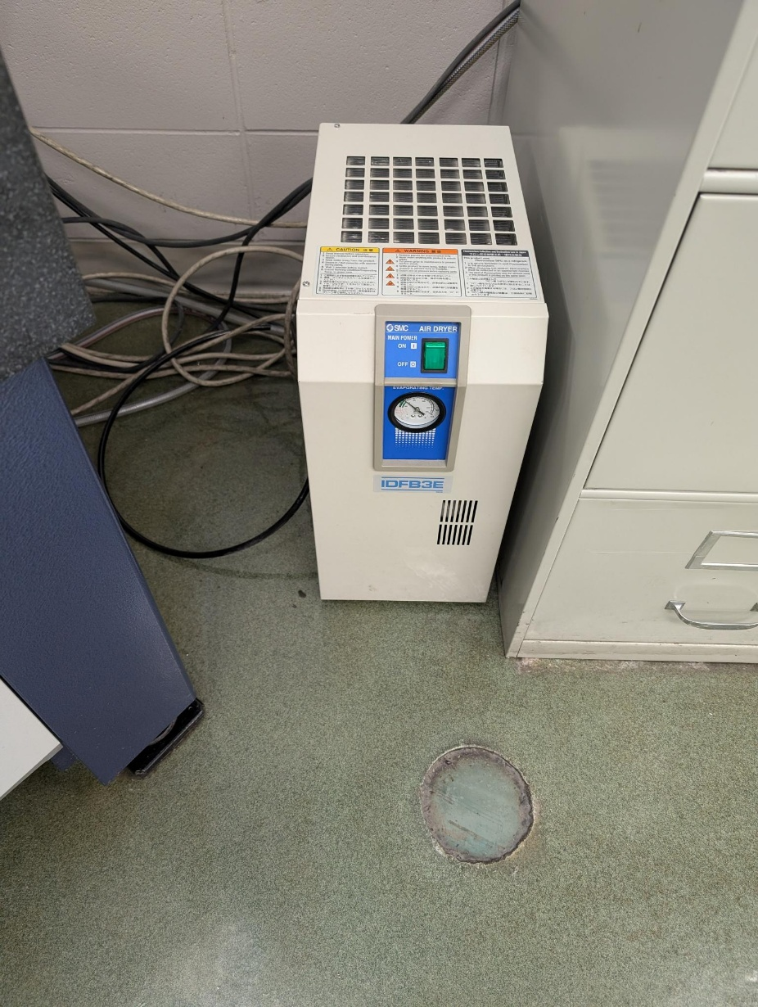
Nombre d'articles : | 1

Retour à la liste

